상품제안서
크림 양장 다이어리 2024년 심플 25절 다이어리 | 상품코드: F24746

 |  |  |  |  |  |  | 02-412-0044 | www.easy1.co.kr
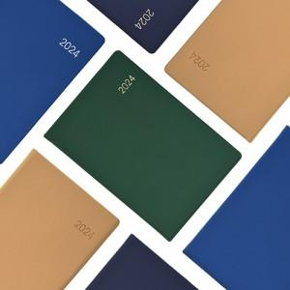

【상세/제작정보】

【인쇄/포장옵션】 | 불박 / OPP(비닐)

【공급단가】 | 수량 | 100~ | 300~ | 500~ | 1,000~ | 3,000~
*VAT별도 | 기본형 25절 | 8,770원 | 8,450원 | 8,120원 | 7,800원 | 7,600원
 | 기본형 심플25절 | 7,830원 | 7,540원 | 7,250원 | 6,960원 | 6,780원

【상품 URL】 | https://easy1.co.kr:443/src/goods_detail.php?gdno=24746

